Variances axes
Variances des axes (valeurs propres)

Variance du nuage (trace de la matrice) : 12
Axe | Variance de l'axe (valeur propre) | % de variance expliquée | % de variance expliquée cumulé | Retenu selon le critère de Kaiser
1 | 4.668 | 38.9 | 38.9 | X
2 | 2.567 | 21.4 | 60.3 | X
3 | 1.295 | 10.8 | 71.1 | X
4 | 0.872 | 7.3 | 78.4
5 | 0.807 | 6.7 | 85.1
6 | 0.563 | 4.7 | 89.8
7 | 0.447 | 3.7 | 93.5
8 | 0.418 | 3.5 | 97.0
9 | 0.185 | 1.5 | 98.5
10 | 0.085 | 0.7 | 99.2
11 | 0.072 | 0.6 | 99.8
12 | 0.020 | 0.2 | 100.0
Total | 12.000 | 100.0 | 100.0

Variance des axes - courbe de décroissance

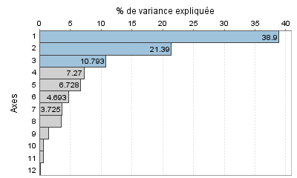

Cattell - Recherche de paliers (différences secondes en millièmes)
Palier entre | Valeur du palier
2 et 3 | 848.854
1 et 2 | 829.580
3 et 4 | 357.746
8 et 9 | 133.511
5 et 6 | 128.070
6 et 7 | 87.621
9 et 10 | 87.305

Intervalles laplaciens d'Anderson (seuil : 0.95)
Numéro | Borne inférieure | Valeur propre | Borne supérieure
1 | 3.063 | 4.668 | 6.273
2 | 1.684 | 2.567 | 3.449
3 | 0.850 | 1.295 | 1.740
4 | 0.572 | 0.872 | 1.172
5 | 0.530 | 0.807 | 1.085
6 | 0.370 | 0.563 | 0.757
7 | 0.293 | 0.447 | 0.601
8 | 0.275 | 0.418 | 0.562
9 | 0.121 | 0.185 | 0.248
10 | 0.056 | 0.085 | 0.114
11 | 0.047 | 0.072 | 0.097
12 | 0.013 | 0.020 | 0.027

